Sheet1
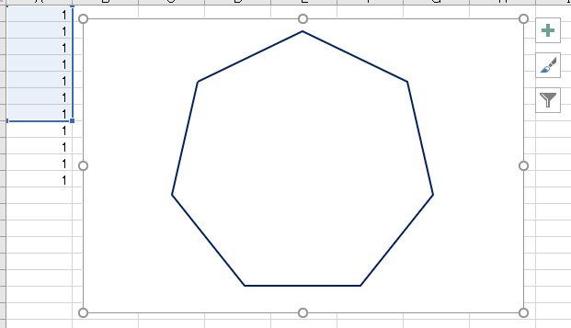
1
1
1
1
1
1
1
1
1
1
1

多角形を選択すると、左側の 「１」 セル範囲が表示されます。
「１」の選択範囲で多角形が描かれます。
「１」を下に付け加えることで、「１００角形」を描くこともできます。

